Накладная-№3
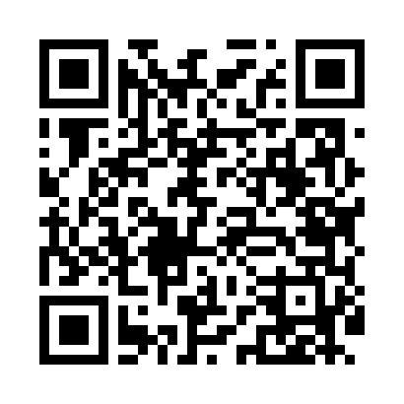
Номер товарно-транспортной накладной: |  |  | Торговый представитель: Kamol aka
Поставщик: Toshkent falcon fly 2 |  |  | Телефон торгового представителя: +998979626299
Дата отгрузки: 28.12.2025 |  |  | Контрагент: """" Klient
Дата консигнации: |  |  | Адрес:
Доставщик: |  |  | Телефон:
Телефон доставщика:
Время заказа: 28.12.2025 17:30:05
№ | Штрих-код | Название товаров (работ,услуг) | Количество | Количество в кейсе | Цена | Сумма
 |  |  | 20 |  |  | 100.6
1 | 6920240023277 | Коврики напольные для ванной комнаты 50*80CM XP-23-27 | 10 | 10 шт. | 3.80 | 38
2 | 6920240023284 | Коврики напольные для ванной комнаты 80*120CM В большой каропке 30 шт XP-23-28 | 4 | 4 шт. | 9.20 | 36.80
3 | 6850196981034 | Коврики напольные для ванной комнаты, 58×88 с м, DB-98-103 | 6 | 6 шт. | 4.30 | 25.80
Итого: 100.6$|->UZS: 1,257,500.00

